補足
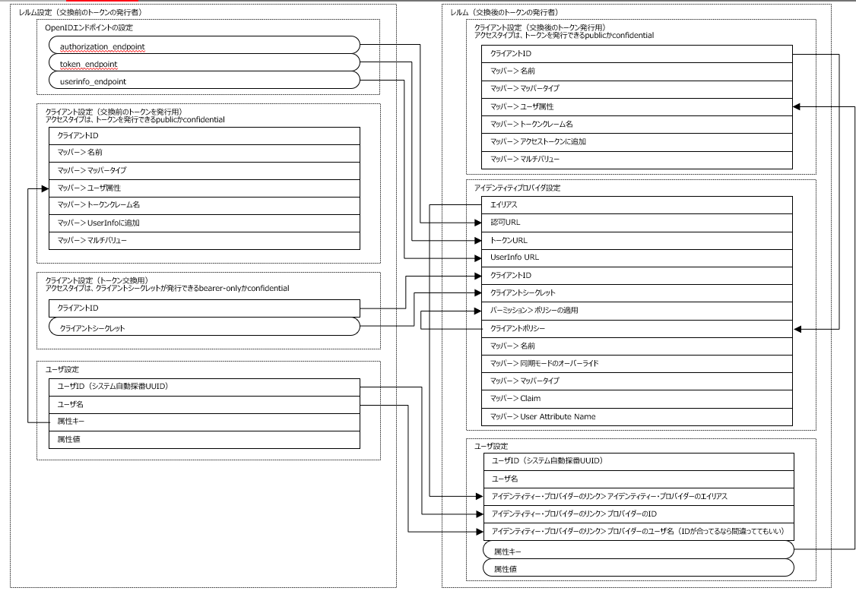
■アクセスタイプについて
 | OAuth2.0ではクライアントタイプとして定義されている。bearer-onlyはKeycloakの独自仕様
 | https://openid-foundation-japan.github.io/rfc6749.ja.html#client-types
 | アクセスタイプ | クライアント シークレット | トークン発行 | 認可 | 備考
 | public | ＿ | 〇 | ＿ | ブラウザにトークンを発行する場合、認可コードグラントに加えPKCEを使うことを推奨
 | confidential | 〇 | 〇 | 〇 | ＿
 | bearer-only | 〇 | ＿ | ＿ | トークンイントロスペクションだけをするアプリなど

■グラントタイプについて
 | Keycloakの設定項目とOAuth2.0のグラントタイプは表現がやや異なるので、以下に対応関係を示す。
 | グラントタイプはトークンを発行する際のフローを定めるものなので、トークンを発行しないbearer-onlyクライアントには関係ない。
 | Keycloakのクライアント設定項目 | OAuth2.0のグラントタイプ | publicのときに選択可 | confidntialのときに選択可 | bearer-onlyのときに選択可
 | 標準フローの有効 | Authorization Code | 〇 | 〇 | ＿
 | インプリシット・フローの有効 | Implicit | 〇 | 〇 | ＿
 | ダイレクト・アクセス・グラントの有効 | Resource Owner Password Credentials | 〇 | 〇 | ＿
 | サービス・アカウントの有効 | Client Credentials | ＿ | 〇 | ＿

■ユーザデータの同期について
 | トークン交換によって認可サーバにユーザが新規作成される場合、2回トークン交換をしないと属性が同期されない

■認証サーバと認可サーバ間のトークン交換に関わる設定

デフォルト設定
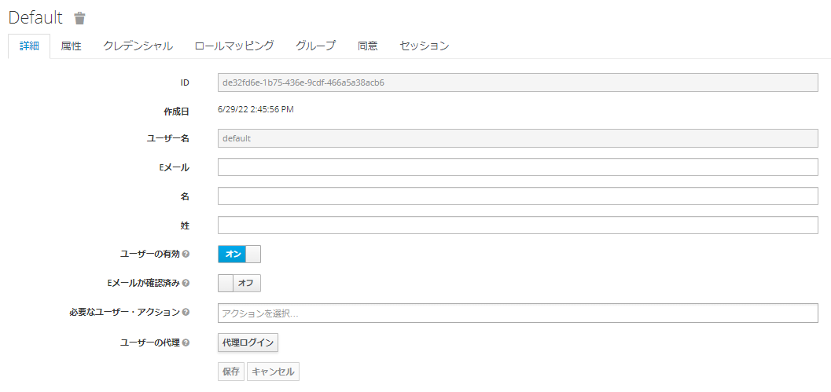
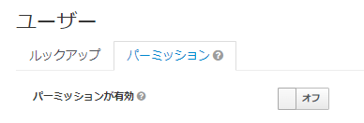
レルムの設定
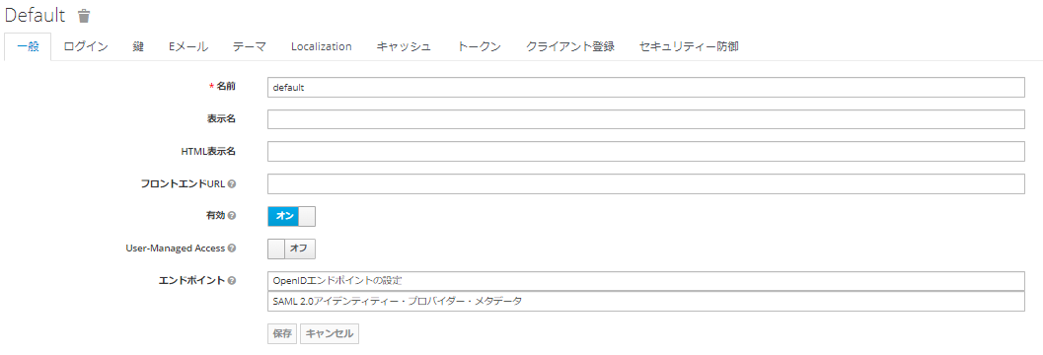

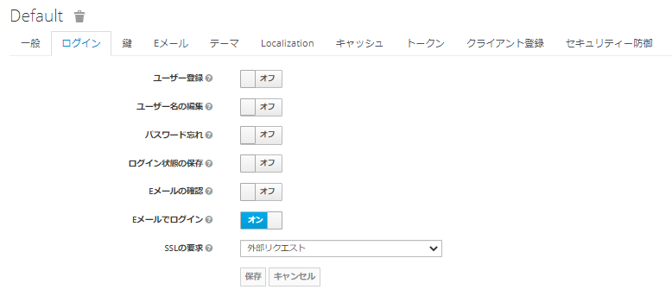

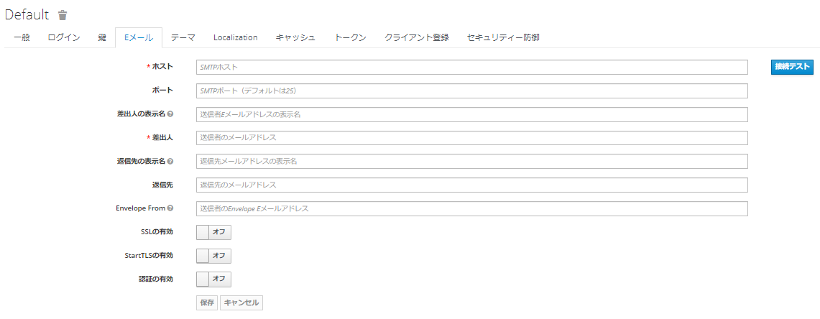

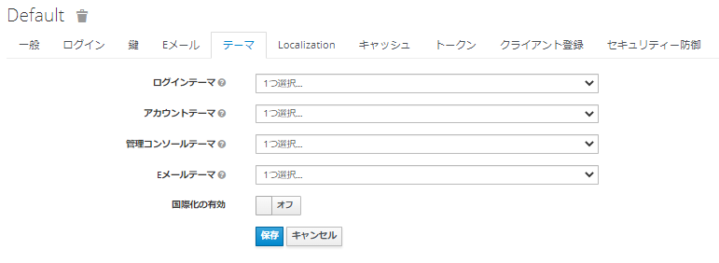

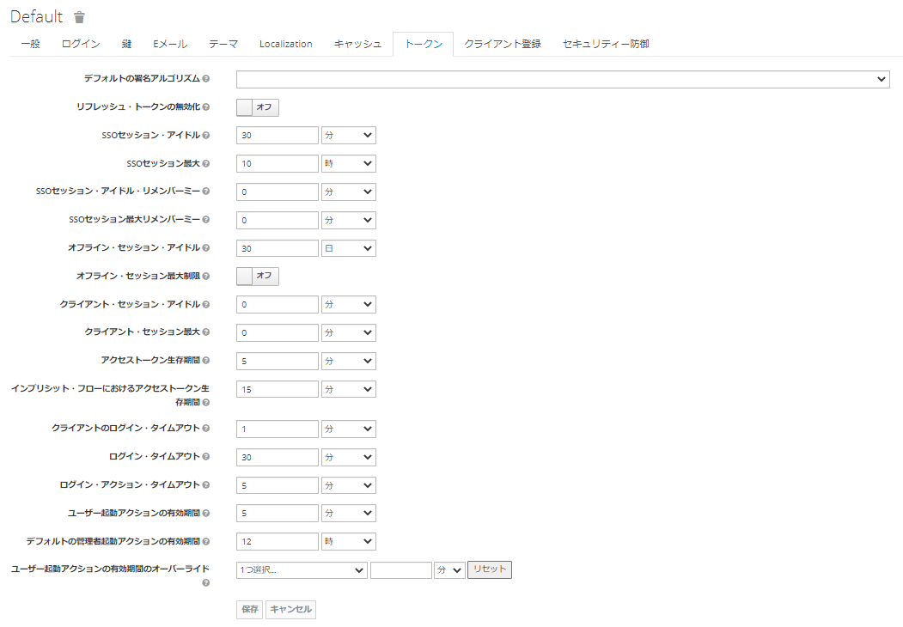

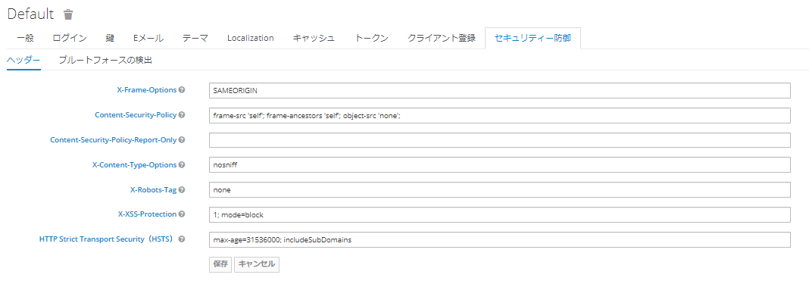

クライアント
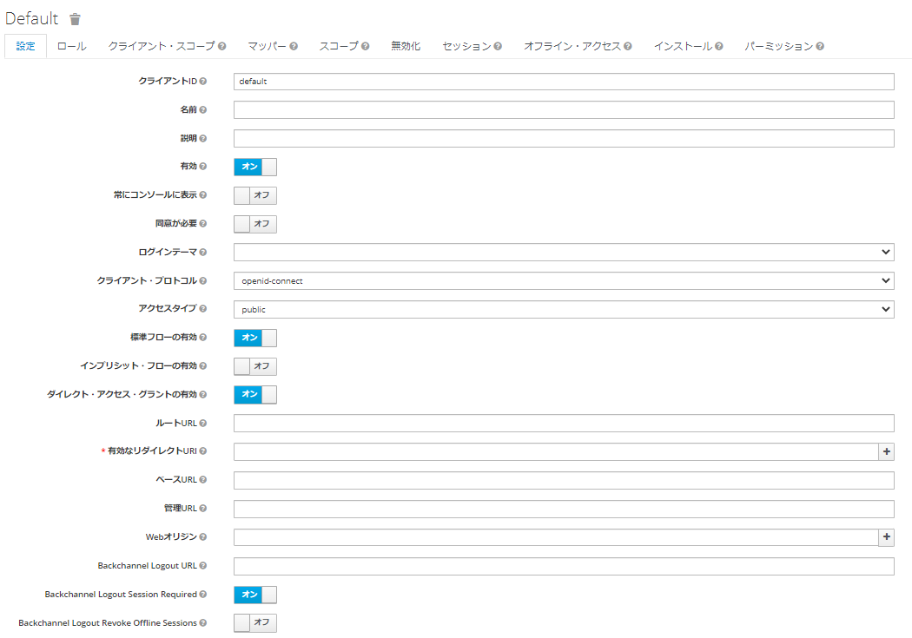

アイデンティティ・プロバイダー

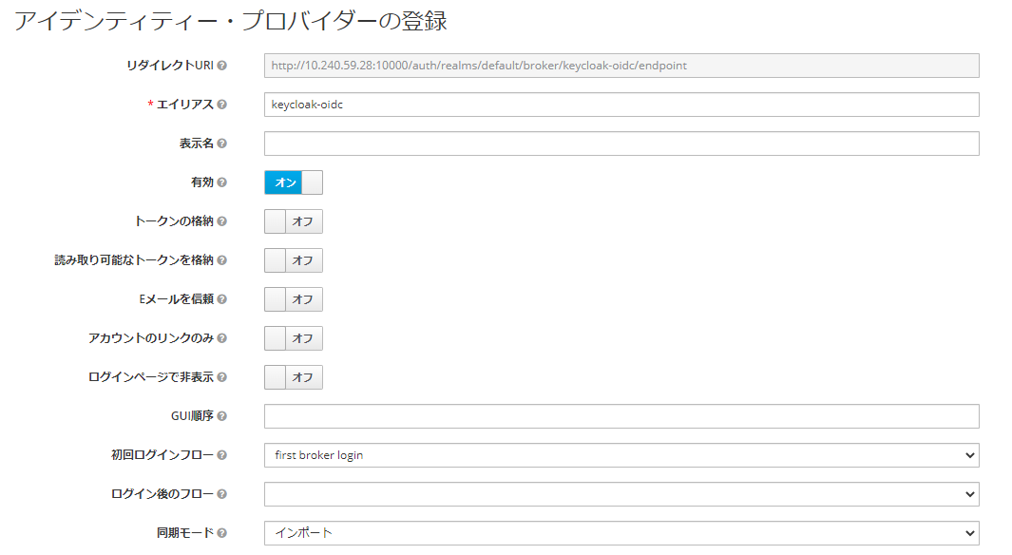

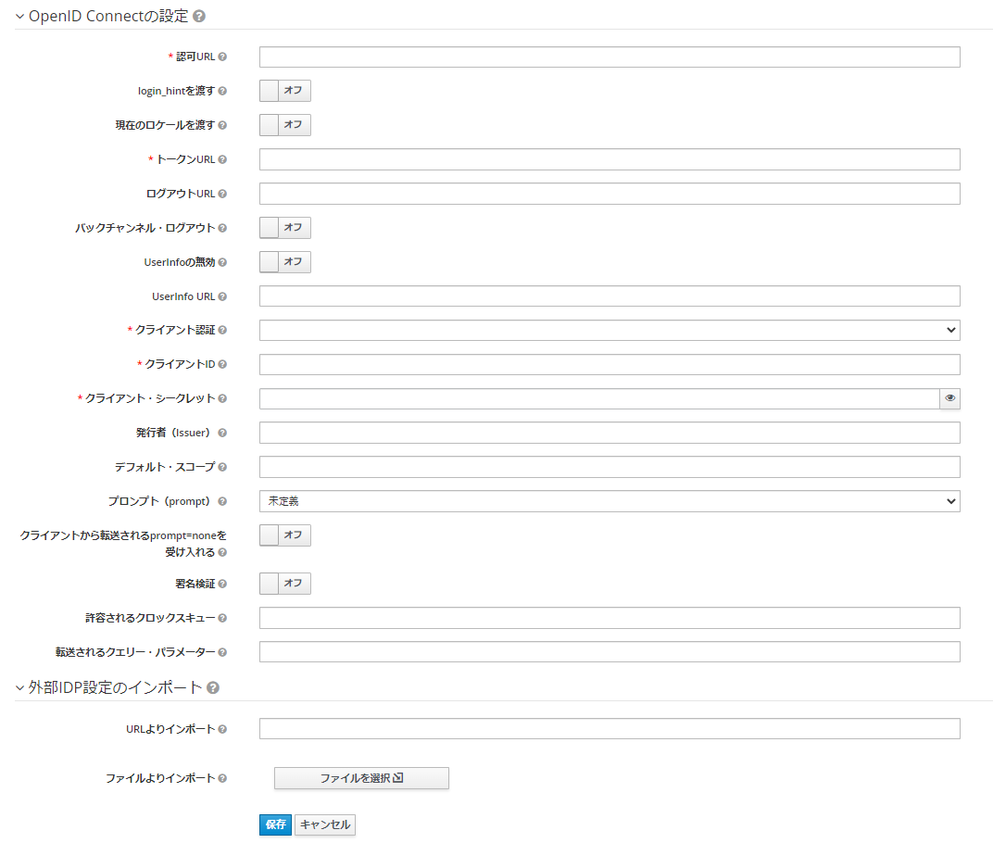

ユーザ

